Sheet1
中国国内汽车功率半导体规模测算
指标 | 2025E | 2024E | 2023E | 2022E | 2021E | 2020E | 2019
汽车销售量累计值(万辆) | 3419.2 | 3256.4 | 3101.3 | 2953.6 | 2813 | 2679 | 2551.5
新能源汽车销售量累计值(万辆) | 683.8 | 509.6 | 379.8 | 283.1 | 210.9 | 157.2 | 117.2
燃油汽车销售量累计值（万辆） | 2735.4 | 2746.8 | 2721.5 | 2670.5 | 2602.1 | 2521.8 | 2434.3
传统汽车功率半导体价值（美元） | $50.00
燃油汽车功率半导体市场规模（万美元） | $136,770.00 | $137,340.00 | $136,075.00 | $133,525.00 | $130,105.00 | $126,090.00 | $121,715.00
全电动汽车功率半导体价值（美元） | $450.00
全电动汽车功率半导体市场规模（万美元） | $307,710.00 | $229,320.00 | $170,910.00 | $127,395.00 | $94,905.00 | $70,740.00 | $52,740.00
全电动汽车功率半导体市场规模复合增速（cagr） | 34.10%
全汽车功率半导体市场规模（万美元） | $444,480.00 | $366,660.00 | $306,985.00 | $260,920.00 | $225,010.00 | $196,830.00 | $174,455.00
汽车功率半导体市场规模复合增速（cagr） | 14.25%

资料来源:Infineon，国信证券经济研究所整理，20200210-国信证券半导体行业专题研究9

igbt与mosfet不同性质与在汽车中应用
器件 | 可控性 | 驱动形式 | 适用电压 | 优点 | 缺点
IGBT | 全控型 | 电压驱动 | 600V以上 | 可以承受高电压 | 高频开关损耗大 |  |  | IGBT IGBT 是电机驱动的核心，广泛应 用与逆变器、变频器等。IGBT 固有结构导致其作为高频开关时损耗较大，IGBT 工 作频率通常为 40-50KHz。 IGBT 应用:IGBT 的应用领域非常广泛，小到家电、数码产品，大到航空航 天、高铁等领域，新能源汽车、智能电网等新兴应用也会大量使用 IGBT。
MOSFET | 全控型 | 电压驱动 | 较低电压 | 开关损耗小 | 高电压下损耗高 |  |  | MOSFET： 金属-氧化物半导体场效应晶体管，可广泛运用于数字电路和模拟电路。 MOSFET 的优点是开关速度很高，通常在几十纳秒至几百纳秒，开关 损耗很小，通常用于开关电源，缺点是在高压环境下压降很高，随着电压上升电阻 变大，传导损耗很高。MOSFET 的导通与阻断都由电压控制，电流可以双向通过。 稳定性好，适用于 AC/DC 开关电源 （高频化电能转换装置，控制开关管开通和关断的时间比率，维持稳定输出电压（电压从高变低）是电源供应器的一种。其功能是将一个位准的电压，透过不同形式的架构转换为用户端所需求的电压或电流。）、DC/DC 转换器（将直流电压转换成其他直流电压），

资料来源:新时代证券研究所

新能源汽车中主要功率器件增量来源
种类 | 使用的功率器件
电机主逆变器 | IGBT | 举例：tesla modelx 后部三相交流异步电机 28* 3 = 84 + 12 =96；前电机36。则igbt总数用量为132. 单igbt管成本4-5美元，则tesla models 电机主逆变器成本约为500-600美元。而普通电动汽车单车igbt个数 = 90-120
高功率dc/dc 转换器 | IGBT
低功率dc/dc 转换器 | MOSFET
高压辅助驱动 | IGBT
充电obc模块 dc/ac | MOSFET/IGBT
电池管理ic | MOSFET | 举例：每个电池单元的安全控制系统会使用2个mosfet控制能量流，单车有4-6个mosfet增量用于安全控制

资料来源:200916-国元证券功率半导体赛道分析

尝试对IGBT和mosfet功率半导体市场规模分拆
1，传统燃油汽车所用电压较低，mosfet器件使用较多如车灯控制，转向控制等，igbt大多数只在汽车点火有使用。
2，由英飞凌测算的单车功率半导体价值与对models 动力系统（主逆变器）拆解得知，绝大部分功率器件增量来自于动力系统，我们假设新能源汽车中功率器件增量igbt: mosfet = 8:2

指标 | 2025E | 2024E | 2023E | 2022E | 2021E | 2020E | 2019
传统汽车功率半导体价值（美元） | $50.00
传统汽车mosfet器件单车价值 | $40.00
传统汽车igbt器件单车价值 | $10.00
传统汽车mosfet器件市场规模（万美元） | $109,416.00 | $109,872.00 | $108,860.00 | $106,820.00 | $104,084.00 | $100,872.00 | $97,372.00
传统汽车igbt器件市场规模（万美元） | $27,354.00 | $27,468.00 | $27,215.00 | $26,705.00 | $26,021.00 | $25,218.00 | $24,343.00
燃油汽车功率半导体市场规模（万美元） | $136,770.00 | $137,340.00 | $136,075.00 | $133,525.00 | $130,105.00 | $126,090.00 | $121,715.00

全电动汽车功率半导体价值（美元） | $450.00
全电动汽车mosfet器件单车价值 | $90.00
全电动汽车igbt器件单车价值 | $360.00
全电动汽车mosfet器件市场规模（万美元） | $61,542.00 | $45,864.00 | $34,182.00 | $25,479.00 | $18,981.00 | $14,148.00 | $10,548.00
全电动汽车igbt器件市场规模 | $246,168.00 | $183,456.00 | $136,728.00 | $101,916.00 | $75,924.00 | $56,592.00 | $42,192.00
全电动汽车功率半导体市场规模（万美元） | $307,710.00 | $229,320.00 | $170,910.00 | $127,395.00 | $94,905.00 | $70,740.00 | $52,740.00
全电动汽车功率半导体市场规模复合增速（cagr） | 34.10%

汽车mosfet器件总市场规模 | $170,958.00 | $155,736.00 | $143,042.00 | $132,299.00 | $123,065.00 | $115,020.00 | $107,920.00
全汽车mosfet市场规模复合增速（cagr） | 7.96%
汽车igbt器件总市场规模 | $273,522.00 | $210,924.00 | $163,943.00 | $128,621.00 | $101,945.00 | $81,810.00 | $66,535.00
全汽车igbt市场规模复合增速（cagr） | 26.57%
全汽车功率半导体市场规模（万美元） | $444,480.00 | $366,660.00 | $306,985.00 | $260,920.00 | $225,010.00 | $196,830.00 | $174,455.00
汽车功率半导体市场规模复合增速（cagr） | 16.87%

观点：市场上主流观点都对新能源汽车未来功率元器件的增量进行了分析，并强调了新能源汽车对于功率半导体的机遇。 但很少分析会对电动汽车增量中功率半导体中的mosfet和igbt进行分拆。我们比较新能源和传统汽车中功率器件的主要增量用途，分别是电机主逆变器，dc/dc 转换，充电模块，电池管理等。 通过搜集到特斯拉model x后部三相交流异步电机的解剖资料发现新能源汽车中电机主逆变器中的igbt是新能源汽车功率器件增量的最主要来源，而且比重很高。 我们对mosfet和igbt所占电动汽车功率器件增量比例进行较粗略的假设并得出igbt的赛道在新能源汽车行业上远远要比mosfet要好的初步结论，未来5年igbt年复合增长率要高于mosfet18%。 测算得出未来5年igbt和mosfet在汽车行业中cagr增速分别是26.57%和7.96%，到2025年在汽车市场规模分别可达180亿元和112亿左右， 如需要进一步得出精确结论，可能需要专家访谈或聘请工程师对汽车进行深度拆解对各转换器和模块所使用的功率器件数量再解析。 风险点：另外，我们发现tesla model3 主逆变器自2019年起开始使用24个sic mosfet 代替 igbt，虽然碳化硅mosfet离低成本商用还有距离，但对于igbt公司进行dcf长期现金流折现时需要考虑其中。

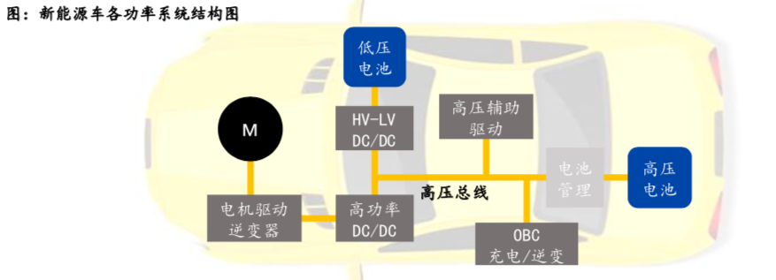

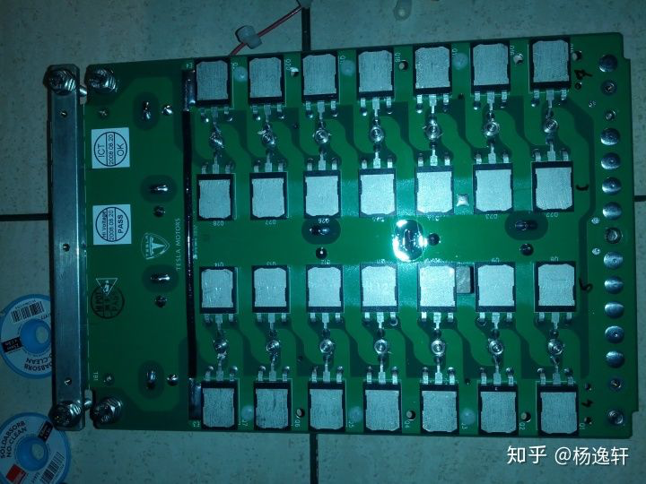
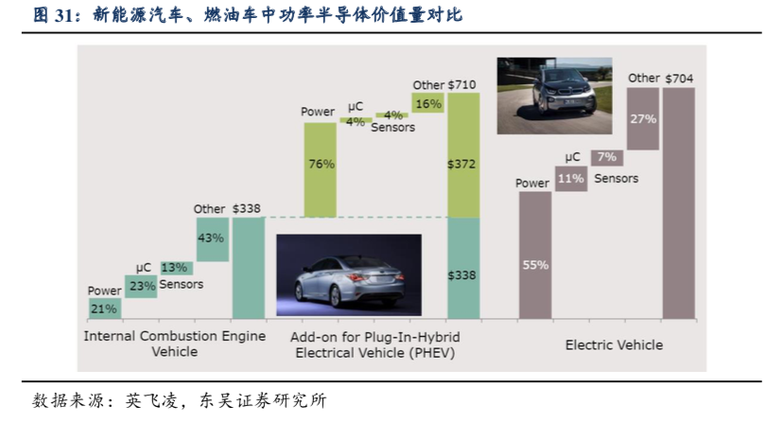

modelx 14个并联的igbt在逆变器上

